Apresentação

Excel - Entrevista de Emprego

/dominandooexcel

/dominandooexcel.com.br

linkedin.com/in/fernando-santoro

www.dominandooexcel.com.br

Bas4
 |  | www.dominandooexcel.com.br

Crie um gráfico de linha, um de barras e um de pizza para representar as vendas das tabelas abaixo. Formate os gráficos.
Análise das Vendas

Mês | Vendas
Janeiro | 28,464.00
Fevereiro | 21,265.00
Março | 31,066.00
Abril | 37,000.00
Maio | 12,000.00
Junho | 20,000.00
Total | 159,888.00

Região | Vendas
Norte | 161,644.00
Grande Rio | 200,000.00
Oeste | 193,675.00
Sul | 170,661.00
Baixada | 199,722.00
Total | 925,702.00

Colaborador |  | Vendas
Adão Link |  | 88,169.00
Márcio Dill |  | 92,848.00
Carmem Bitdingher |  | 108,826.00
Andréa Benke |  | 83,505.00
Elisabete Nonnemacher |  | 116,314.00
Terezinha Krantz |  | 50,000.00
Ana Paula Lopes |  | 117,802.00
Tereza Herkert |  | 95,486.00
Ana Paula Hinterholz |  | 116,433.00
Vera Lúcia Coimbra |  | 117,237.00
Total |  | 986,620.00

Inter3
 |  | www.dominandooexcel.com.br

Vendas por Mês
Vendas por Região
Proteja a planilha de forma que somente os intervalos B9:B14, B18:B22 e C26:C35 fiquem disponíveis para digitação.
Análise das Vendas
Mês | Vendas
Janeiro | 37,108.00
Fevereiro | 27,021.00
Março | 25,585.00
Abril | 38,267.00
Maio | 34,055.00
Junho | 33,977.00
Total | 196,013.00

Região | Vendas
Norte | 84,200.00
Grande Rio | 85,279.00
Oeste | 90,455.00
Sul | 84,490.00
Baixada | 81,784.00
Total | 426,208.00

Colaborador |  | Vendas
Adão Link |  | 140,299.00
Márcio Dill |  | 121,647.00
Carmem Bitdingher |  | 125,788.00
Andréa Benke |  | 118,327.00
Elisabete Nonnemacher |  | 144,882.00
Terezinha Krantz |  | 141,579.00
Ana Paula Lopes |  | 130,313.00
Tereza Herkert |  | 144,923.00
Ana Paula Hinterholz |  | 117,112.00
Vera Lúcia Coimbra |  | 112,954.00
Total |  | 1,297,824.00

Avan4
 |  | www.dominandooexcel.com.br

Reproduza o dashboard da imagem abaixo. Use a planilha Base de dados para montar o dashboard.
Regras:
1 - A célula B8 deverá ser uma lista suspensa com os meses.
2 - O usuário digitará na célula B9 30.000 como valor de meta.
3 - A barra do melhor e pior vendedor devem mudar de cor automaticamente com a alteração do mês.
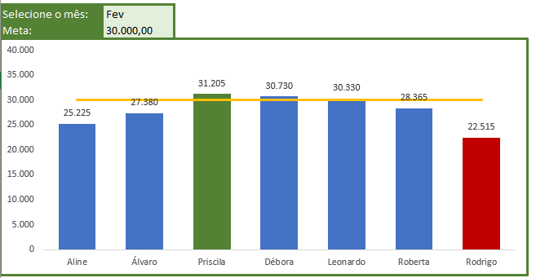
Selecione o mês: | JAN
Meta: | 22,000.00

 | TOTAL | MELHOR | PIOR | META
Aline | 26,785 | 0 | 0 | 22,000.00
Álvaro | 25,505 | 0 | 25505 | 22,000.00
Priscila | 28,400 | 0 | 0 | 22,000.00
Débora | 28,690 | 0 | 0 | 22,000.00
Leonardo | 25,975 | 0 | 0 | 22,000.00
Roberta | 29,455 | 29,455 | 0 | 22,000.00
Rodrigo | 27,350 | 0 | 0 | 22,000.00

